Imagens
Image Examples
Image Examples
Fundo branco puro
Sem texto adicional
Sem gráficos/ilustrações
Sem imagens agregadas
Sem imagens de baixa qualidade
Sem marca d'água ou logotipo
O produto não está dentro da embalagem
Sem várias visualizações
Sem imagens de espaço reservado
Sem produtos não incluídos
O produto não é muito pequeno na moldura
Padrões de imagem
 |   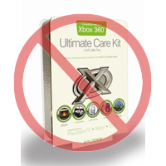 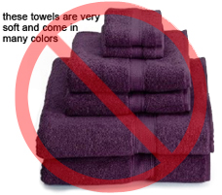  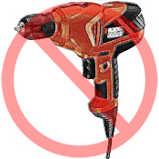   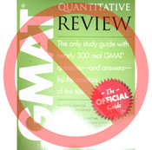     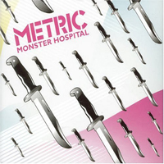 
Todos os produtos na Amazon precisam de uma ou mais imagens. Escolha imagens nítidas, diretas e fáceis de entender. Elas devem representar o produto com precisão, serem ricas em informações e apresentadas de forma atraente. Mostre apenas o produto que está à venda, com o mínimo ou nenhum acessório. Texto, logotipos e imagens agregadas não são permitidos. Sempre que possível, forneça várias imagens, cada uma mostrando diferentes ângulos e detalhes do produto. Esta é a sua oportunidade de mostrar seu produto ao cliente. Portanto, a qualidade é importante.
Nos reservamos o direito de recusar imagens que não atendam aos nossos padrões de imagem.
É sua responsabilidade garantir que você tenha todos os direitos necessários sobre as imagens enviadas.

Imagens PRINCIPAIS

*O fundo de uma imagem PRINCIPAL deve ser branco puro (o branco puro combina com as páginas de detalhes do produto e de pesquisa da Amazon, que têm valores RGB de 255, 255, 255).
*A imagem PRINCIPAL não deve ser um gráfico ou ilustração e não deve conter acessórios que não serão enviados com o produto, adereços que possam confundir o cliente, texto que não faça parte do produto ou logotipos, marcas d'água ou imagens agregadas.
*O produto deve preencher no mínimo 85% da imagem.

Imagens adicionais

*As imagens PRINCIPAIS devem ser complementadas com imagens adicionais que mostrem lados diferentes de um produto, o produto em uso ou detalhes que não estejam visíveis na imagem PRINCIPAL. Para produtos de mídia, isso pode incluir a contracapa, páginas de amostra ou capturas de tela. Você pode adicionar até oito (8) imagens.
*Um fundo branco é recomendado, mas não obrigatório. Imagens adicionais podem não incluir logotipos ou marcas d'água, e todos os adereços ou acessórios devem ser apresentados de forma que não cause confusão ao cliente.

Tamanho da imagem

As imagens devem ter 1000 pixels ou mais em altura ou largura, pois isso habilita a função de zoom no site (foi comprovado que o zoom aumenta as vendas). Arquivos com menos de 500 pixels no lado mais longo serão recusados pelo nosso sistema.

Nomeação e formatação

*A Amazon aceita os formatos de arquivo JPEG (.jpg), TIFF (.tif) ou GIF (.gif) (os arquivos JPEG são preferidos porque são menores e, portanto, são processados e enviados mais rapidamente).
*Uma sugestão para nomear um arquivo de imagem é: salve a imagem em seu servidor web usando o SKU do produto como nome do arquivo seguido pelo tipo de visualização ou código da variante: PRINCIPAL, PT01-PT08 (imagens adicionais), SWCH (geralmente uma amostra de cor usada somente em produtos com mais de uma variação). Exemplos: 8845013515.MAIN.jpg, 8845013515.PT01.jpg e 8845013515.SWCH.jpg

Fazendo o upload dos seus arquivos de imagem

Você tem duas opções para fazer upload de seus arquivos de imagem: (1) Depois de nomear cada arquivo de imagem e salvá-los na pasta da unidade, compacte a pasta em um arquivo zip. Envie o modelo sem os atributos de imagem preenchidos para criar as ofertas na Amazon. Use o Resumo de processamento para confirmar que os produtos foram criados sem erros. Em seguida, vá para a ferramenta de upload de imagens (https://sellercentral.amazon.com.br/imaging/upload) para fazer o upload das imagens dos produtos ofertados. Sem fornecer imagens, o SKU não poderá ser pesquisado pelos clientes. (2) Depois de nomear o arquivo de imagem e salvá-lo em seu servidor Web, insira o link do arquivo na célula apropriada do seu modelo de produto.

